試算入力
令和6年度 板橋区国民健康保険料 試算シート
[入力方法]
・国民健康保険に加入される方の年齢を選択し、令和5年中の各所得を入力してください。
・世帯主が国民健康保険に加入されない場合は、年齢を「他の健康保険」とした上で令和5年中の各所得を入力してください。
・各所得がマイナスの場合は￥0と入力してください。
※75歳以上の方は後期高齢者医療制度の健康保険となります。
※所得についての詳細は税務署等へお問合せください。
源泉徴収票の
所得記載箇所
確定申告書の
所得記載箇所
年金所得の
計算方法

 |  | 年齢 | 給与所得 | 年金所得 | その他所得 | 総所得
 | 世帯主 |  |  |  |  |  | 均等割額軽減判定 | -
 | 加入者1
 | 加入者2 |  |  |  |  |  | 年間保険料 | 世帯主の情報を入力してください
保険料詳細
 | 加入者3
 | 加入者4
 | 加入者5
 | 加入者6
 | 加入者7

[注意事項]
・この計算結果はあくまで試算のため、実際の保険料とは異なる場合があります。正しい保険料は国民健康保険料納入通知書をご確認ください。
・所得金額調整控除は反映されていません。適用可否など詳細は税務署等へお問合せください。
・次の保険料軽減制度は試算されませんのでご了承ください。
 | 非自発的失業者（会社都合等やむを得ない理由により離職した方）の軽減制度
 | 社会保険から後期高齢者医療制度に移行した方の被扶養者となっていた方の減免制度
 | その他申請により適用となる減免制度

保険料詳細
入力に戻る
【保険料詳細】
世帯合計 |  | 均等割額 |  |  | 所得割額 |  |  | 合計額 |  |  | 限度額
①基礎賦課額 （医療分） |  | - |  |  | - |  |  | - |  |  | 650,000
②後期高齢者支援金等賦課額 （支援金分） |  | - |  |  | - |  |  | - |  |  | 240,000
③介護納付金賦課額 （介護分） |  | - |  |  | - |  |  | - |  |  | 170,000
 |  |  |  |  |  |  |  | -

【加入者別保険料】
加入者 | ①基礎賦課額 （医療分） |  |  | ②後期高齢者支援金等賦課額 （支援金分） |  |  | ③介護納付金賦課額 （介護分） |  |  | 加入者毎の 概算額 （年間） | 加入者毎の 概算額 （1ヶ月あたり）
 | 均等割額 | 所得割額 |  | 均等割額 | 所得割額 |  | 均等割額 | 所得割額
 | 49,100 | 料率 | 8.69% | 16,500 | 料率 | 2.80% | 16,500 | 料率 | 2.28%
世帯主
加入者1
加入者2
加入者3
加入者4
加入者5
加入者6
加入者7

源泉徴収票
入力に戻る

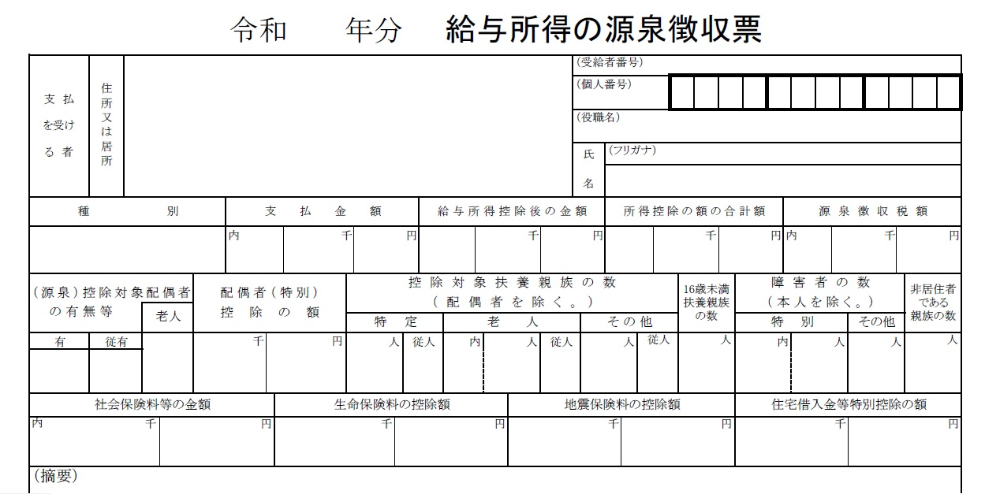

「給与所得控除後の金額」が「給与所得」となります。

確定申告書
入力に戻る

「所得金額」の①～⑪が入力いただく値になります。
給与と年金以外の所得は、合計した値が「その他所得」となります。
※雑所得に年金と年金以外の収入が含まれている場合は、
年金所得を個別に計算してください。

年金所得の
計算方法

年金所得
入力に戻る

[年金所得の計算方法（令和6年度）]
令和6年１月１日時点で65歳へ到達しているかによって計算方法が異なります。
年金収入が2か所以上ある方は、「年金の収入額」を合計して計算してください。
※年金以外の所得合計が1000万円超～2000万の場合は年金所得に＋10万円、2000万超の場合は年金所得に＋20万円で計算してください。

（１）65歳以上の方
 | （昭和34年1月1日以前に生まれた方） |  | 年金所得の試算（65歳以上）
 | 年金の収入額 | 年金所得の金額 | 年金の収入額 | 年金所得
 | 0円 ～ 1,100,000円 | 0円 |  | 0
 | 1,100,001円 ～ 3,299,999円 | 収入額 － 1,100,000円
 | 3,300,000円 ～ 4,099,999円 | 収入額 × 0.75 － 275,000円（小数点以下切り捨て）
 | 4,100,000円 ～ 7,699,999円 | 収入額 × 0.85 － 685,000円（小数点以下切り捨て）
 | 7,700,000円 ～ 9,999,999円 | 収入額 × 0.95 － 1,455,000円（小数点以下切り捨て）
 | 10,000,000円 ～ | 収入額 － 1,955,000円

（2）65歳未満の方
 | （昭和34年1月2日以降に生まれた方） |  | 年金所得の試算（65歳未満）
 | 年金の収入額 | 年金所得の金額 | 年金の収入額 | 年金所得
 | 0円 ～ 600,000円 | 0円 |  | 0
 | 600,001円 ～ 1,299,999円 | 収入額 － 600,000円
 | 1,300,000円 ～ 4,099,999円 | 収入額 × 0.75 － 275,000円（小数点以下切り捨て）
 | 4,100,000円 ～ 7,699,999円 | 収入額 × 0.85 － 685,000円（小数点以下切り捨て）
 | 7,700,000円 ～ 9,999,999円 | 収入額 × 0.95 － 1,455,000円（小数点以下切り捨て）
 | 10,000,000円 ～ | 収入額 － 1,955,000円

